ปตร.ปากคลองเหมืองเมืองวะ
 | โครงการสอบเทียบอาคารชลประทาน
 | สำนักบริหารจัดการน้ำและอุทกวิทยา กรมชลประทาน
 | (งบประมาณเงินทุนหมุนเวียนเพื่อการชลประทาน ปี 2554)

1 | ข้อมูลทางกายภาพ
 | 1.1 ข้อมูลระบบส่งน้ำที่ตั้งของอาคาร
 | - ข้อมูลทั่วไปของอาคาร |  | ปตร.ปากคลองส่งน้ำ เหมืองเมืองวะ |  |  | อาคาร
 | - โครงการ |  | โครงการส่งน้ำและบำรุงรักษา แม่กวง
 | - ตำแหน่งที่ตั้ง กม. |  | - |  |  | คลองสายใหญ่
 | อำเภอ |  | ดอยสะเก็ด |  |  | จังหวัด | เชียงใหม่
 | - พิกัด |  | N - |  | E -
 | - ลักษณะคลอง |  | ÿ คลองดิน |  | ÿ คลองดาดคอนกรีต

 | 1.2 ข้อมูลอาคาร
 | - ชื่ออาคาร
 | - ประเภทบาน ÿ ประตูระบายน้ำบานตรง (Sluice gate) |  |  |  |  |  | 1 | บาน
 |  |  | ขนาดบาน | เส้นผ่าศูนย์กลางท่อ |  |  | 0.80 | เมตร
 |  |  |  | สูง |  |  | - | เมตร
 | - ระดับพื้น Inlet |  |  |  |  |  | - | เมตร (ร.ท.ก.)
 | - ระดับพื้น Outlet |  |  |  |  |  | - | เมตร (ร.ท.ก.)
 | - ระดับพื้นธรณีอาคาร |  |  |  |  |  | 0.00 | เมตร (ร.ส.ม.)
 | - ปริมาณน้ำไหลผ่านสูงสุด |  |  |  |  |  | - | ลูกบาศก์เมตร/วินาที
 | - รัศมีความโค้งของบาน (สำหรับบานโค้ง) |  |  |  |  |  | - | เมตร

 | 1.3 รูปภาพอาคารชลประทาน
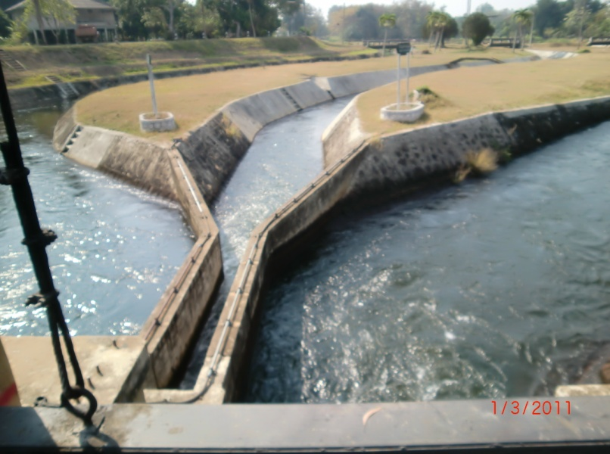

2 | ข้อมูลการสอบเทียบอาคารชลประทาน
 | ÿ ประตูระบายน้ำบานตรง (Sluice gate)
 | ÿ การไหลแบบจม (Submerged flow)
 | สูตรการคำนวนสอบเทียบอาคาร

 | เมื่อ | Q = ปริมาณน้ำผ่านอาคาร (ลบ.ม./วินาที)
 |  | Cs = สัมประสิทธิ์ปริมาณน้ำเมื่อการไหลเป็นแบบจม (Submerged Flow)
 |  | L = ความกว้างของช่องประตูระบาย (เมตร)
 |  | Hs = ระดับน้ำด้านท้ายประตู - ระดับธรณีประตู (เมตร)
 |  | ∆H = ระดับน้ำด้านหน้าประตู - ระดับด้านท้ายประตู (เมตร)
 |  | g = ความเร่งเนื่องจากแรงโน้มถ่วง (เมตร/วินาที)
 |  | Go = การเปิดบาน (เมตร)

ที่ | ระดับน้ำ | ระดับน้ำ | ∆H |  | Hs | ระยะเปิดบาน | Q | Hs/Go | Cs
 | ด้านเหนือน้ำ | ด้านท้ายน้ำ |  |  |  | (Go)
 | ม.(รทก./รสม.) | ม.(รทก./รสม.) |  |  |  | ม. | ลบ.ม./วินาที
1 | 0.95 | 0.30 | 0.65 | 3.5711 | 0.3000 | 0.30 | 0.188 | 1.000 | 0.219
2 | 0.98 | 0.40 | 0.58 | 3.3734 | 0.4000 | 0.40 | 0.313 | 1.000 | 0.290
3 | 1.00 | 0.47 | 0.53 | 3.2247 | 0.4700 | 0.50 | 0.468 | 0.940 | 0.386
4 | 1.00 | 0.53 | 0.47 | 3.0367 | 0.5300 | 0.60 | 0.611 | 0.883 | 0.475
5 | 1.00 | 0.59 | 0.41 | 2.8362 | 0.5900 | 0.70 | 0.743 | 0.843 | 0.555

สอบเทียบอาคาร ปตร.ปากคลองส่งน้ำ เหมืองเมืองวะ โครงการ ส่งน้ำและบำรุงรักษา แม่กวง

3 | ข้อมูลการเปิดบานในระดับต่างๆ

ที่ | ระดับน้ำ | ระดับน้ำ | Hs | ∆H | ระยะเปิดบาน | Hs/Go | Cs | ปริมาณน้ำไหลผ่าน
 | ด้านเหนือน้ำ | ด้านท้ายน้ำ |  |  | (Go)
 | ม.(รทก./รสม.) | ม.(รทก./รสม.) |  |  | ม. |  |  | ลบ.ม./วินาที
1 | 0.95 | 0.30 | 0.30 | 0.65 | 0.30 | 1.000 | 0.259 | 0.2220
2 | 0.98 | 0.40 | 0.40 | 0.58 | 0.40 | 1.000 | 0.259 | 0.2796
3 | 1.00 | 0.47 | 0.47 | 0.53 | 0.50 | 0.940 | 0.373 | 0.4520
4 | 1.00 | 0.53 | 0.53 | 0.47 | 0.60 | 0.883 | 0.480 | 0.6184
5 | 1.00 | 0.59 | 0.59 | 0.41 | 0.70 | 0.843 | 0.557 | 0.7458

หมายเหตุ สามารถนำไปใช้คำนวณในการยกบานระบายที่ระดับต่างๆ โดยป้อนข้อมูลระดับด้านเหนือน้ำและระดับที่ต้องการยกบาน
 | จะสามารถทราบปริมาณน้ำไหลผ่านอาคารได้ (กรอกข้อมูลในช่องว่างเท่านั้น ยกเว้นช่องสีทึบ)

